Hoja1
PORTAFOLIO | TIPO | MARCA | REFERENCIA | Numero de parte | PRECIO | CARACTERÍSTICAS | IMAGEN
HOGAR Y PYMES | Portátiles | Lenovo | LENOVO YOGA 3 PRO | IDI001 | $4,949,000 | Marca LENOVO Procesador Intel® Core™ M 5Y71 Sistema Operativo Computadores Windows 10 Disco Duro PC 256 GB Memoria 8 GB Pulgadas 13.3 Pulgadas TOUCH SCREEN Sí Garantía 12 meses | 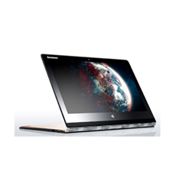
 |  | Apple | MACBOOK PRO MD101E | IDI002 | $2,598,020 | Marca APPLE Procesador DualCore Intel Core i5 Sistema Operativo Computadores OS X Yosemite Memoria 4 GB Pulgadas 13 Pulgadas Garantía 12 meses | 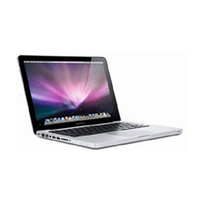
 | Tablets | Samsung | SAMSUNG GALAXY TAB-A 8" | IDI003 | $999,900 | Marca SAMSUNG Sistema Operativo Tablets Android™ Versión Sistema Operativo 5.0 Lollipop Tamaño de Pantalla 8 Pulgadas Disco Duro Tablets 16GB Memoria Expandible Hasta 128GB Memoria RAM 2GB Conectividad Tablets WiFi Marca Procesador Tablets QUAD CORE Procesador Tablets Quad Core 1.2 Ghz Garantía 12 meses | 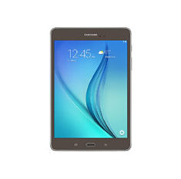
 | Monitores | LG | LG TV MONITOR 28" | IDI004 | $599,000 | LG TIPS LED Tips TV LED · Este televisor LED utiliza un nuevo tipo de luz en la pantalla, que lo hace súper delgado. · Niveles de negro más profundos. · Ideal para instalarlo en la pared. · Perfecto para habitaciones claras y para tener la mejor experiencia de cine en casa. · Ayuda al ahorro de energía. Pulgadas 28 Pulgadas Resolución HD 1366 x 768 ENTRADAS DE VIDEO HDMI, USB MEDIDA EN DIAGONAL 70 cms Aviso Legal Televisión Digital Terrestre (TDT) Este televisor no es compatible con el estándar DVB-T2 (características estándar) adoptado para Televisión Digital Terrestre - TDT en Colombia, por tanto NO puede recibir señal de televisión abierta. Conozca más sobre la TDT, sus condiciones, requisitos y alternativas, consultando las páginas web de la Autoridad Nacional de Televisión www.antv.gov.co, y de la Superinten¬dencia de Industria y Comercio www.sic.gov.co Garantía 3 años

EMPRESARIAL | Servidores | Hewlett Packard | SERVIDOR HP PROLIANT DL580 EN RACK |  | $29,757,600 | Familia de procesador Familia de productos Intel® Xeon® E7-8800 v3; Familia de productos Intel® Xeon® E7-4800 v3 Número de procesadores 4 ó 3 ó 2 Núcleo de procesador disponible 18 o 16 o 14 o 12 o 10 u 8 o 4 Form factor (totalmente configurado) 4U Tipo de fuente de alimentación (4) unidades de ranura común Ranuras de expansión (9) máximo: para obtener una descripción detallada, consulte QuickSpec Memoria, máxima 3 TB Ranuras de memoria 96 ranuras DIMM Máximo Tipo de memoria DDR4 SmartMemory Descripción de unidad (10) SFF SAS/SSD el soporte NVMe a través de Bahía Express limitará la capacidad máxima de unidad Controlador de red Adaptador FlexFabric 534FLR-SFP+ de 10 Gb y 2 puertos por controlador o Adaptador Ethernet 331FLR de 1 Gb y 4 puertos por controlador Según el modelo Controlador de almacenamiento Smart Array P830i/FBWC de 2 GB o Smart Array P830i/FBWC de 4 GB Según el modelo Administración de infraestructura iLO Management (estándar), Intelligent Provisioning (estándar), HP OneView Advanced (estándar); iLO Management (estándar), Intelligent Provisioning (estándar), iLO Advanced (opcional), HP OneView Advanced (opcional), HP Insight Control (opcional). | 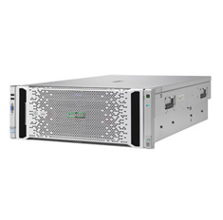
 |  |  | SERVIDOR BLADE PARA GRÁFICOS HPE PROLIANT WS460C GEN9 |  | $9,657,000 | Familia del procesador Familia de productos Intel® Xeon® E5-2600 v3; Familia de productos Intel® Xeon® E5-2600 v4 Número de procesadores 2 ó 1 Núcleo de procesador disponible 4 o 6 u 8 o 10 o 12 o 14 o 16 o 18 o 20 o 22 Tipo de fuente de alimentación Basado en carcasa Ranuras de expansión (2) Máximo: para obtener una descripción detallada, consulte las especificaciones rápidas Memoria, máximo 2 TB Uso de módulos DIMM de 128 GB, disponibles en junio de 2016 Ranuras de memoria 16 ranuras DIMM Tipo de memoria DDR4 SmartMemory Descripción de unidad (2) SAS/SATA peq. Controlador de red Adaptador FlexFabric 536FLB de 10 Gb y 2 puertos por controlador o; Adaptador FlexFabric 650FLB de 20 Gb y 2 puertos por controlador; Según modelo Tarjeta gráfica Tarjetas gráficas Mezzanine: AMD FirePro S7100X, NVIDIA Tesla M6, Quadro K3100M; Tarjetas gráficas PCIe: NVIDIA GRID K2, K1, NVIDIA Quadro M6000, M5000, K6000, K5000, K4000, HP MultiGPU con seis Quadro K3100M, cuatro Tesla M6 o cuatro AMD FirePro S7100X Controlador de almacenamiento Adaptador de bus host H244br o; Smart Array P244br; Según modelo Gestión de infraestructura iLO Management (estándar), Intelligent Provisioning (estándar), iLO Advanced para BladeSystem (opcional), HP OneView Advanced (opcional), HP Insight Control (opcional). | 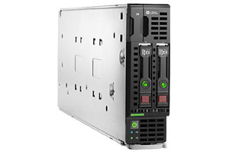
 | Unidades de almacenamiento | Hewlett Packard | HPE STOREONCE 6600 |  | $6,597,000 | Capacidad 120 TB Raw 72TB constr Ampliable a 2240TB prima (1728TB utilizable) Descripción Drive (30) LFF SAS Interfaz de host Ethernet de 1 Gb (4) y Ethernet de 10 Gb (8) o 8 Gb de canal de fibra (8) o 16 de canal de fibra Gb / s (8) Anfitrión tipo de interfaz y el número de puertos por controlador. 1 Gb Ethernet estándar, 10 GbE SFP, FC de 8 Gb, 16 Gb FC opcional se puede añadir hasta 4 cantidad máxima (se agrega en parejas) Velocidad de transferencia 184 TB / h Máxima usando catalizador StoreOnce Dispositivo virtual No La deduplicación deduplicación StoreOnce HPE Número de bibliotecas de cintas virtuales y metas NAS 384 Los cartuchos de cinta emulados (máximo) 786432 Número de aparatos de origen, máximo 384 Dispositivo de cinta emulado HPE LTO-2 / LTO-3 / LTO-4 / LTO-5 / LTO Ultrium-6 unidades de cinta en la biblioteca de cintas MSL2024, MSL4048 Tape Library, una biblioteca genérica HPE D2D con la biblioteca de cintas genérica HPE D2D Apuntar para aplicaciones de copia de seguridad StoreOnce Catalyst, NAS (CIFS / NFS), e iSCSI / FC VTL Opciones de expansión de almacenamiento StoreOnce 6600 44 TB Kit de ampliación de la capacidad Soporte para RAID RAID 6 El apoyo de replicación Con licencia de destino disponible de http://www8.hp.com/us/en/products/data-storage/storeonce.html Factor de forma 14U hasta 33U | 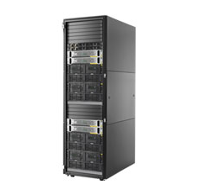
 |  |  | HPE 3PAR STORESERV 20000 STORAGE |  | $6,747,000 | Capacidad 6 PB brutos 15 PB utilizables Basado en SSD cMLC de 3,84 TB y tecnologías de compresión HPE 3PAR Descripción de unidad (1920) SAS/SSD SAS/MDL SFF o (1024) SSD SFF/LFF o (960) SAS MDL LFF Carcasas Bandeja para (80) unidades de disco SFF SAS de 12 GB/seg. 3PAR Bandeja para (80) unidades de disco LFF SAS de 12 GB/seg. 3PAR Cantidad máxima de unidades por carcasa 24 Interfaz de host (20) Puertos Fibre Channel de 16 GB/seg. por controlador o (10) Puertos iSCSI/FCoE de 10 GbE por controlador o (6) Ethernet de 10 GB Controlador de almacenamiento (8) nodos de controlador 3PAR 20800 de 6 núcleos a 2,5 GHz (8) nodos de controlador 3PAR 20850 de 8 núcleos a 2,5 GHz (4) nodos de controlador 3PAR 20450 de 8 núcleos a 2,5 GHz (8) nodos de controlador 3PAR 20840 de 8 núcleos a 2,5 GHz Máximo, según el modelo Funciones de disponibilidad Fuentes de alimentación redundantes, unidades de reserva de batería, controladores de malla activa Caché persistente, sustitución de unidad y varias instancias de SO. Servidores compatibles Máximo, según modelo Caché 33,8 TB Máximo, según el modelo Sistemas operativos compatibles HP-UX HP OpenVMS IBM AIX Microsoft Windows Hyper-V Microsoft Windows Server 2012 R2 Citrix XenServer Oracle Linux Oracle Enterprise Linux Oracle UEK Oracle Solaris Ubuntu Server Edition 12.04 LTS Red Hat Enterprise Linux (RHEL) VMware ESX y ESXi SLES11 SP3 Apple OS X También incluye Red Hat Virtualization, IBM Virtualization y SLES Virtualization | 